Cover
Fsoft Insight 2.0 |  |  |  | Process | Function Name
 |  |  |  | Screen Design | FFDS

 | 1. Overview
 |  | Module này nhằm quản lý thông tin chung về các đơn hàng, cung cấp cho người dùng (khách hàng, nhân viên nhà hàng, và shipper) khả năng theo dõi danh sách đơn hàng, trạng thái đơn tại thời điểm hiện tại (đã xác nhận, đang chế biến, đang giao, hoàn tất, hủy), hỗ trợ các chức năng như đặt món mới, xem chi tiết đơn hàng, và cập nhật tình trạng đơn hàng. Ngoài ra, module còn hỗ trợ các tính năng riêng cho từng vai trò: - Khách hàng: tạo đơn hàng mới, hủy đơn, xem lịch sử đặt món. - Nhân viên nhà hàng: xác nhận và xử lý đơn, cập nhật trạng thái chế biến. - Shipper: nhận đơn giao, cập nhật trạng thái giao hàng, xác nhận hoàn tất. - Quản trị viên: theo dõi toàn bộ luồng đơn hàng, thống kê, báo cáo doanh thu theo thời gian.

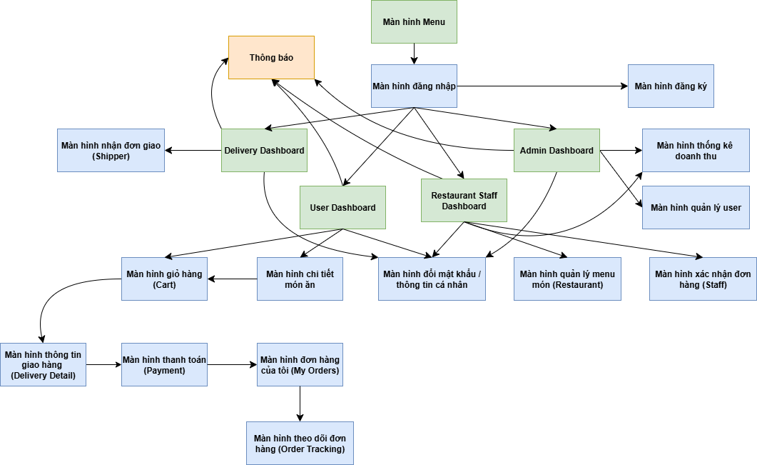

 | 2. Screen list

 |  | No | Screen ID |  |  | Screen Name | UC Name
 |  | 1 | SCR_01 |  |  | Màn hình Menu | Lựa chọn vai trò truy cập (User, Staff, Shipper, Admin)
 |  | 2 | SCR_02 |  |  | Màn hình đăng nhập | Đăng nhập hệ thống
 |  | 3 | SCR_03 |  |  | Màn hình đăng ký | Tạo tài khoản mới (User/Staff/Shipper)
 |  | 4 | SCR_04 |  |  | User Dashboard | Quản lý thông tin người dùng, đặt món, xem đơn hàng
 |  | 5 | SCR_05 |  |  | Restaurant Staff Dashboard | Quản lý nhà hàng
 |  | 6 | SCR_06 |  |  | Delivery Dashboard (Shipper) | Nhận đơn giao, cập nhật trạng thái giao hàng
 |  | 7 | SCR_07 |  |  | Admin Dashboard | Quản trị hệ thống: thống kê, quản lý user và cửa hàng
 |  | 8 | SCR_08 |  |  | Màn hình chi tiết món ăn | Xem thông tin món, thêm vào giỏ hàng
 |  | 9 | SCR_09 |  |  | Màn hình giỏ hàng (Cart) | Quản lý các món đã chọn, chỉnh sửa số lượng
 |  | 10 | SCR_10 |  |  | Màn hình thông tin giao hàng (Delivery Details) | Khách hàng điền các thông tin giao hàng
 |  | 11 | SCR_11 |  |  | Màn hình thanh toán | Thanh toán đơn hàng (COD, thẻ)
 |  | 12 | SCR_12 |  |  | Màn hình đơn hàng của tôi (My Orders) | Xem danh sách đơn hàng đã đặt
 |  | 13 | SCR_13 |  |  | Màn hình theo dõi đơn hàng (Order Tracking) | Theo dõi tiến trình giao hàng theo thời gian
 |  | 14 | SCR_14 |  |  | Màn hình quản lý menu món (Restaurant) | Thêm / sửa / xóa món ăn
 |  | 15 | SCR_15 |  |  | Màn hình xác nhận đơn hàng (Staff) | Xác nhận, cập nhật trạng thái đơn hàng
 |  | 16 | SCR_16 |  |  | Màn hình quản lý user (Admin) | Quản lý thông tin tài khoản người dùng
 |  | 17 | SCR_17 |  |  | Màn hình thống kê doanh thu | Xem báo cáo doanh thu, số đơn hàng theo thời gian
 |  | 18 | SCR_18 |  |  | Màn hình đổi mật khẩu / thông tin cá nhân | Cập nhật mật khẩu, thông tin user
 |  | 19 | SCR_19 |  |  | Màn hình thông báo | Hiển thị thông báo từ hệ thống
 |  | 20 | SCR_20 |  |  | Màn hình xác nhận đơn giao | Shipper cập nhật trạng thái đơn giao theo tiến độ

SCR_01
Fsoft Insight 2.0 |  |  |  | Process |  | Screen ID |  |  |  | Screen Name |  |  |  | Created PIC | Created Date | Approved Date
 |  |  |  | Screen Design |  | SCR_01 |  |  |  | Màn hình Menu |  |  |  | T.V.H | 2025-09-10 | MMDDYYY

1. Overview

 | Màn hình menu món ăn hiển thị danh sách các món hiện có của cửa hàng, được phân loại theo nhóm. Người dùng có thể xem thông tin chi tiết từng món, giá, hình ảnh và thêm vào giỏ hàng. Màn hình hỗ trợ tìm kiếm, lọc theo danh mục và cập nhật theo dữ liệu thực từ hệ thống nhà hàng.

2. Screen Design

 | 2.1. Screen image

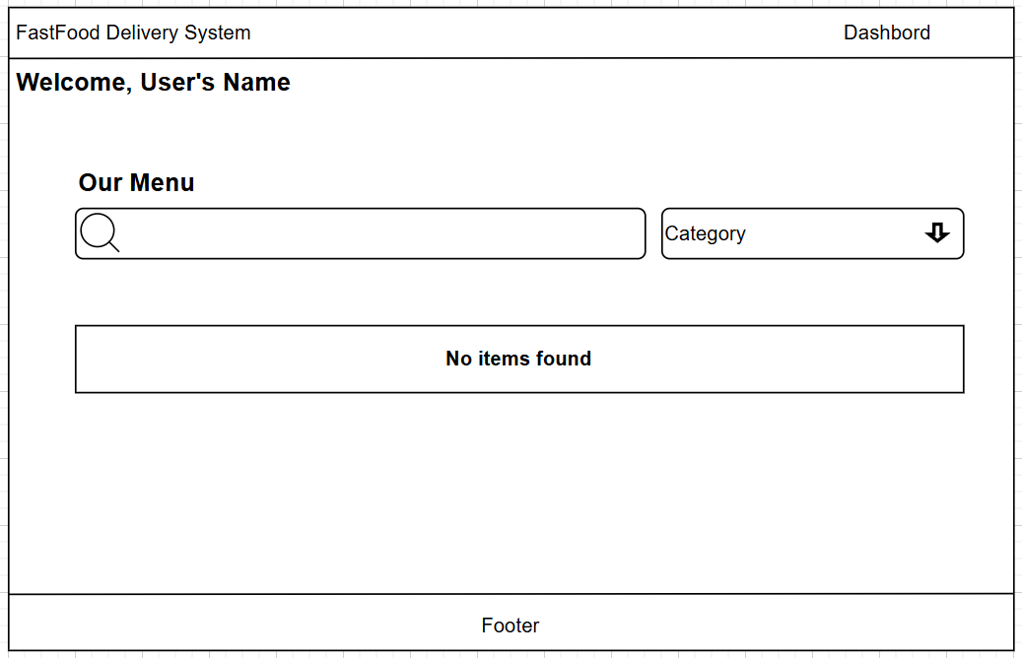

 |  | Màn hình hiển thị lỗi cho các trường hợp không hợp lệ:

 | 2.2. Screen items

 |  | # | Item name |  | Control |  | Data type | I/O | Mandatory |  | Default Value | Range Value | Description
 |  | 1 | Thanh header |  | Label |  | Text | O |  |  | FastFood Delivery System |  | Hiển thị tiêu đề hệ thống
 |  | 2 | Nhóm “Our Menu” |  | Groupbox |  | Text | O |  |  |  |  | Bao gồm thanh tìm kiếm, chọn danh mục và danh sách món ăn
 |  | 3 | Ô tìm kiếm món ăn |  | Textbox |  | text | I |  |  |  |  | Cho phép người dùng nhập từ khóa để tìm món
 |  | 4 | Nút tìm kiếm |  | Button |  | Icon | I |  |  |  |  | Thực hiện tìm kiếm theo từ khóa đã nhập
 |  | 5 | Danh mục (Category) |  | Combobox |  | Text | I |  |  |  |  | Chọn loại món cần xem
 |  | 6 | Nút sắp xếp danh mục |  | Button |  | Icon | I |  |  |  |  | Hiển thị danh sách danh mục món
 |  | 7 | Danh sách món ăn |  | Listview |  | Object | O |  |  | All |  | Hiển thị danh sách các món hiện có
 |  | 8 | Ảnh món ăn |  | Image |  | Binary | O |  |  |  |  | Ảnh minh họa của từng món
 |  | 9 | Tên món ăn |  | Label |  | Text | O |  |  |  |  | Hiển thị tên món ăn
 |  | 10 | Giá món ăn |  | Label |  | Number | O |  |  |  |  | Hiển thị giá tiền của từng món
 |  | 11 | Nút thêm giỏ hảng |  | Button |  | Icon | O |  |  |  |  | Thêm vào giỏ hàng
 |  | 12 | Footer |  | Label |  | Text | O |  |  |  |  | Hiển thị thông tin hoặc liên kết hệ thống

 | 2.3. Main screen interaction
 |  | 1. Tương tác chính của người dùng: Nhập từ khóa vào ô tìm kiếm → hệ thống lọc danh sách món theo tên. Chọn danh mục trong ô Category → hệ thống hiển thị món thuộc danh mục đó. Nhấn vào hình món hoặc tên món → chuyển sang màn hình chi tiết món ăn. Nhấn biểu tượng thêm vào giỏ hàng → món được thêm vào giỏ hàng. 2. Hệ thống xử lý và validate: a. Khi người dùng nhập từ khóa rỗng và bấm tìm kiếm → hệ thống hiển thị toàn bộ món ăn. b. Khi không có món phù hợp → hiển thị thông báo “Không tìm thấy món ăn phù hợp”. c. Khi người dùng chọn danh mục không hợp lệ (không tồn tại) → hiển thị lỗi “Danh mục không hợp lệ”. d. Khi dữ liệu món ăn chưa tải thành công từ server → hiển thị thông báo “Lỗi kết nối, vui lòng thử lại”. 3. Điều hướng màn hình: Từ màn hình này, người dùng có thể: → Đi tới màn hình chi tiết món ăn khi bấm vào một món cụ thể. → Đi tới màn hình giỏ hàng (Cart) sau khi chọn món. → Quay lại Dashboard / User main screen bằng nút điều hướng header.

 | 2.4. Screen displaying
 |  | 1. Thông báo lỗi cho các trường hợp không hợp lệ sẽ thực hiện như sau: Màn hình sẽ hiển thị message thông báo lỗi trong trường hợp dữ liệu hiển thị không hợp lệ hoặc lỗi kết nối. Các mục không hợp lệ sẽ được tô viền đỏ hoặc hiển thị biểu tượng cảnh báo cạnh ô tìm kiếm hoặc danh mục. Hệ thống hiển thị thông báo lỗi theo quy luật từ trên xuống dưới, từ trái sang phải. Khi người dùng nhập từ khóa sai định dạng hoặc danh mục không tồn tại, con trỏ sẽ focus vào trường dữ liệu đó. Sau khi người dùng rời khỏi (loss focus) ô lỗi, hệ thống sẽ kiểm tra lại dữ liệu và ẩn thông báo nếu hợp lệ. 2. Thông báo khi không có sản phẩm (món ăn): Khi người dùng tìm kiếm hoặc lọc món ăn mà không có kết quả phù hợp, màn hình hiển thị thông báo: => “Không tìm thấy món ăn phù hợp. Vui lòng thử lại với từ khóa hoặc danh mục khác.” Khu vực danh sách món sẽ không hiển thị khung món trống, thay vào đó là biểu tượng món ăn trống (empty state) kèm nút “Xem tất cả món ăn”. Nếu lỗi xảy ra do mất kết nối máy chủ hoặc không tải được dữ liệu món ăn, hệ thống hiển thị thông báo: => “Lỗi kết nối hệ thống. Vui lòng thử lại sau.”

SCR_02
Fsoft Insight 2.0 |  |  |  | Process |  | Screen ID |  |  |  | Screen Name |  |  |  | Created PIC | Created Date | Approved Date
 |  |  |  | Screen Design |  | SCR_02 |  |  |  | Màn hình đăng nhập |  |  |  | Ty Ty | 2025-10-10 | MMDDYYY

1. Overview

 | Màn hình đăng nhập (Sign In) cho phép người dùng truy cập vào hệ thống FastFood Delivery bằng email và mật khẩu hợp lệ. Màn hình hỗ trợ xác thực người dùng thuộc nhiều vai trò khác nhau (khách hàng, nhân viên, shipper, admin). Ngoài ra, người dùng có thể chuyển sang màn hình đăng ký tài khoản mới hoặc khôi phục mật khẩu nếu quên.

2. Screen Design

 | 2.1. Screen image
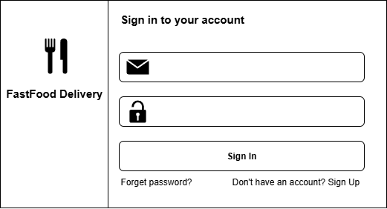

 | 2.2. Screen items

 |  | # | Item name |  | Control |  | Data type | I/O | Mandatory |  | Default Value | Range Value | Description
 |  | 1 | Logo hệ thống |  | Image |  | Binary | O |  |  |  |  | Hiển thị biểu tượng FastFood Delivery
 |  | 2 | Tên hệ thống |  | Label |  | Text | O |  |  | FastFood Delivery |  | Hiển thị tên ứng dụng
 |  | 3 | Tiêu đề đăng nhập |  | Label |  | Text | O |  |  | Sign in to your account |  | Hướng dẫn người dùng đăng nhập
 |  | 4 | Biểu tượng email |  | Icon |  | Binary | O |  |  |  |  | Minh họa trường nhập email
 |  | 5 | Ô nhập email |  | Textbox |  | Text | I | X |  |  | Chuỗi ký tự hợp lệ (dạng email) | Nhập địa chỉ email đăng ký
 |  | 6 | Biểu tượng mật khẩu |  | Icon |  | Binary | O |  |  |  |  | Minh họa trường nhập mật khẩu
 |  | 7 | Ô nhập mật khẩu |  | Textbox (password) |  | Text | I | X |  |  | Tối thiểu 6 ký tự | Nhập mật khẩu người dùng
 |  | 8 | Nút “Sign In” |  | Button |  |  | I | X |  |  |  | Gửi yêu cầu đăng nhập
 |  | 9 | Liên kết “Forget password?” |  | Hyperlink |  | Text | I |  |  |  |  | Điều hướng đến màn hình khôi phục mật khẩu
 |  | 10 | Liên kết “Sign Up” |  | Hyperlink |  | Text | I |  |  |  |  | Điều hướng đến màn hình đăng ký tài khoản mới

 | 2.3. Main screen interaction
 |  | 1. Tương tác chính: Người dùng nhập email và mật khẩu, sau đó nhấn [Sign In] để gửi yêu cầu xác thực. Nếu thông tin hợp lệ → hệ thống điều hướng đến màn hình chính tương ứng với vai trò (User Dashboard / Staff / Shipper / Admin). Nếu quên mật khẩu → nhấn “Forget password?” để đi đến màn hình khôi phục. Nếu chưa có tài khoản → nhấn “Sign Up” để mở màn hình đăng ký. 2. Kiểm tra dữ liệu (validation): Email không được để trống và phải đúng định dạng (ví dụ: user@example.com). Mật khẩu không được để trống, tối thiểu 6 ký tự. Khi người dùng click [Sign In], hệ thống sẽ kiểm tra cả hai trường. 3.Kịch bản xử lý: Đăng nhập thành công → Chuyển đến Dashboard tương ứng. Sai mật khẩu hoặc email → Hiển thị thông báo lỗi và giữ nguyên giá trị đã nhập để người dùng sửa lại. Mất kết nối server → Hiển thị cảnh báo “Không thể kết nối đến máy chủ. Vui lòng thử lại.”

 | 2.4. Screen displaying
 |  | 1. Thông báo lỗi cho các trường hợp không hợp lệ: Khi người dùng nhập sai định dạng email → Hiển thị thông báo: -> “Email không hợp lệ. Vui lòng kiểm tra lại.” Khi mật khẩu trống → Hiển thị: -> “Vui lòng nhập mật khẩu.” Khi thông tin đăng nhập sai → Hiển thị: -> “Email hoặc mật khẩu không đúng.” Các trường lỗi sẽ được viền đỏ, đồng thời hệ thống focus con trỏ vào trường đầu tiên bị lỗi. Sau khi người dùng sửa đúng, thông báo lỗi sẽ tự động ẩn đi. 2. Khi màn hình được mở: Con trỏ chuột sẽ tự động focus vào ô nhập email đầu tiên. Người dùng có thể di chuyển giữa các trường bằng phím Tab (từ trên xuống dưới).

SCR_03
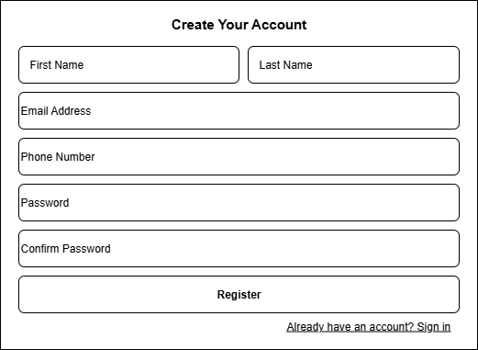
Fsoft Insight 2.0 |  |  |  | Process |  | Screen ID |  |  |  | Screen Name |  |  |  | Created PIC | Created Date | Approved Date
 |  |  |  | Screen Design |  | SCR_03 |  |  |  | Màn hình đăng kí |  |  |  | Huy | 2025-09-10 | MMDDYYY

1. Overview

 | Màn hình đăng ký tài khoản (Register) cho phép người dùng mới tạo tài khoản trong hệ thống FastFood Delivery. Người dùng cần nhập thông tin cá nhân gồm họ tên, email, số điện thoại và mật khẩu để hoàn tất quá trình đăng ký. Màn hình có liên kết chuyển hướng sang trang đăng nhập (Sign In) nếu người dùng đã có tài khoản.

2. Screen Design

 | 2.1. Screen image

 | 2.2. Screen items

 |  | # | Item name |  | Control |  | Data type | I/O | Mandatory |  | Default Value | Range Value | Description
 |  | 1 | Tiêu đề màn hình |  | Label |  | Text | O |  |  | Create Your Account |  | Hiển thị tiêu đề trang đăng ký
 |  | 2 | Ô nhập Họ (First Name) |  | Textbox |  | Text | I |  |  |  | Tối đa 50 ký tự | Nhập họ người dùng
 |  | 3 | Ô nhập Tên (Last Name) |  | Textbox |  | Text | I | X |  |  | Tối đa 50 ký tự | Nhập tên người dùng
 |  | 4 | Ô nhập Email Address |  | Textbox |  | Text | I | X |  |  | Định dạng email hợp lệ | Nhập địa chỉ email để đăng ký
 |  | 5 | Ô nhập Số điện thoại |  | Textbox |  | Number | I | X |  |  | 10–11 số | Nhập số điện thoại của người dùng
 |  | 6 | Ô nhập Password |  | Password box |  | Text | I | X |  |  | Tối thiểu 6 ký tự | Nhập mật khẩu người dùng
 |  | 7 | Ô nhập Confirm Password |  | Password box |  | Text | I | X |  |  | Trùng với Password | Xác nhận lại mật khẩu
 |  | 8 | Nút “Register” |  | Button |  |  | I | X |  |  |  | Gửi thông tin đăng ký đến hệ thống
 |  | 9 | Liên kết “Sign In” |  | Hyperlink |  | Text | I |  |  |  |  | Chuyển hướng sang màn hình đăng nhập

 | 2.3. Main screen interaction
 |  | 1. Tương tác chính: Người dùng nhập đầy đủ thông tin bắt buộc (họ, tên, email, số điện thoại, mật khẩu, xác nhận mật khẩu). Nhấn [Register] để gửi yêu cầu đăng ký tài khoản. Nếu thông tin hợp lệ, hệ thống tạo tài khoản mới và điều hướng đến màn hình đăng nhập (Sign In). Nếu người dùng đã có tài khoản → nhấn “Sign In” để chuyển sang màn hình đăng nhập. 2. Kiểm tra dữ liệu (validation): Họ, tên, email, số điện thoại, mật khẩu và xác nhận mật khẩu là bắt buộc. Email phải đúng định dạng (example@gmail.com). Số điện thoại chỉ gồm chữ số, không chứa ký tự đặc biệt. Mật khẩu phải có ít nhất 6 ký tự. “Confirm Password” phải trùng khớp với “Password”. 3. Kịch bản xử lý: - Đăng ký thành công → Thông báo “Tạo tài khoản thành công. Vui lòng đăng nhập để tiếp tục.” - Trường còn trống hoặc sai định dạng → Hiển thị lỗi tương ứng. - Email đã tồn tại trong hệ thống → Thông báo “Email này đã được sử dụng. Vui lòng đăng nhập hoặc chọn email khác.” - Lỗi kết nối máy chủ → Hiển thị “Không thể kết nối đến hệ thống. Vui lòng thử lại sau.”

 | 2.4. Screen displaying
 |  | 1. Thông báo lỗi cho các trường hợp không hợp lệ: Khi một trường bắt buộc để trống → viền đỏ và hiển thị lỗi “Vui lòng nhập thông tin này.” Khi email không đúng định dạng → hiển thị “Địa chỉ email không hợp lệ.” Khi mật khẩu và xác nhận mật khẩu không khớp → hiển thị “Mật khẩu xác nhận không trùng khớp.” Khi số điện thoại chứa ký tự không hợp lệ → hiển thị “Số điện thoại chỉ được chứa số.” Các lỗi được hiển thị theo thứ tự từ trên xuống dưới, con trỏ sẽ tự động focus vào trường đầu tiên bị lỗi. 2. Khi màn hình được mở: Con trỏ tự động focus vào ô First Name. Người dùng có thể di chuyển giữa các ô bằng phím Tab. Sau khi hoàn tất và bấm Register, nếu thành công → hệ thống tự động chuyển đến màn hình đăng nhập.

SCR_04
Fsoft Insight 2.0 |  |  |  | Process |  | Screen ID |  |  |  | Screen Name |  |  |  | Created PIC | Created Date | Approved Date
 |  |  |  | Screen Design |  | SCR_04 |  |  |  | User Dashboard |  |  |  | Đ.M.Q | 2025-09-10 | MMDDYYY

1. Overview

 | Màn hình User Dashboard là giao diện chính của người dùng sau khi đăng nhập vào hệ thống FastFood Delivery. Người dùng có thể xem danh sách món ăn, chọn danh mục, điều chỉnh số lượng và thêm món vào giỏ hàng. Ngoài ra, màn hình cung cấp biểu tượng điều hướng nhanh đến giỏ hàng, thông báo, và tài khoản cá nhân.

2. Screen Design

 | 2.1. Screen image

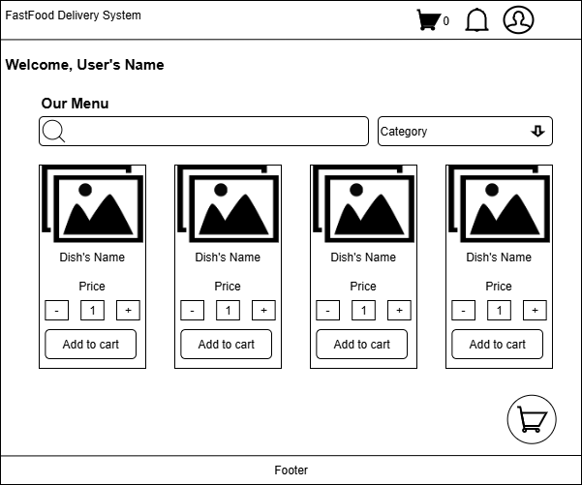

 | 2.2. Screen items

 |  | # | Item name |  | Control |  | Data type | I/O | Mandatory |  | Default Value | Range Value | Description
 |  | 1 | Thanh tiêu đề hệ thống |  | Label |  | Text | O |  |  | FastFood Delivery System |  | Hiển thị tên hệ thống
 |  | 2 | Biểu tượng giỏ hàng |  | Icon |  | Image | I |  |  |  |  | Hiển thị số lượng món trong giỏ; nhấn để đi đến màn hình giỏ hàng
 |  | 3 | Biểu tượng thông báo |  | Icon |  | Image | I |  |  |  |  | Hiển thị thông báo đơn hàng hoặc khuyến mãi
 |  | 4 | Biểu tượng tài khoản |  | Icon |  | Image | I |  |  |  |  | Mở menu người dùng (xem thông tin, đổi mật khẩu, đăng xuất)
 |  | 5 | Lời chào người dùng |  | Label |  | Text | O |  |  | “Welcome, User’s Name” |  | Hiển thị tên người dùng hiện tại
 |  | 6 | Tiêu đề khu vực món ăn |  | Label |  | Text | O |  |  | “Our Menu” |  | Tiêu đề danh sách món
 |  | 7 | Ô tìm kiếm món |  | Textbox |  | Text | I |  |  |  |  | Cho phép nhập từ khóa tìm kiếm món ăn
 |  | 8 | Nút tìm kiếm |  | Button |  | Icon | I |  |  |  |  | Thực hiện tìm kiếm món theo tên
 |  | 9 | Danh mục món (Category) |  | Dropdown |  | Text | I |  |  | All | Danh sách danh mục món | Lọc danh sách món theo loại
 |  | 10 | Khu vực danh sách món ăn |  | Listview |  | Object | O |  |  |  |  | Hiển thị danh sách món, mỗi món là một thẻ riêng
 |  | 11 | Ảnh món ăn |  | Image |  | Binary | O |  |  |  |  | Ảnh minh họa món ăn
 |  | 12 | Tên món ăn |  | Label |  | Text | O |  |  |  |  | Hiển thị tên món
 |  | 13 | Giá món ăn |  | Label |  | Number | O |  |  |  |  | Hiển thị giá món
 |  | 14 | Nút giảm số lượng |  | Button |  | Icon | I |  |  | - |  | Giảm số lượng món cần đặt
 |  | 15 | Ô nhập số lượng |  | Textbox |  | Number | I | X |  | 1 | 1-99 | Số lượng món muốn thêm vào giỏ
 |  | 16 | Nút tăng số lượng |  | Button |  | Icon | I |  |  | + |  | Tăng số lượng món cần đặt
 |  | 17 | Nút “Add to cart” |  | Button |  |  | I | X |  |  |  | Thêm món với số lượng đã chọn vào giỏ hàng
 |  | 18 | Biểu tượng giỏ hàng nổi (floating cart) |  | Icon |  | Image | I |  |  |  |  | Mở nhanh màn hình giỏ hàng
 |  | 19 | Footer |  | Label |  | Text | O |  |  |  |  | Hiển thị thông tin bản quyền hoặc liên kết hỗ trợ

 | 2.3. Main screen interaction

 |  | 1. Tương tác người dùng: Nhập từ khóa tìm món → hệ thống lọc danh sách món theo tên. Chọn danh mục (Category) → hiển thị các món thuộc danh mục đó. Dùng nút “+ / –” để điều chỉnh số lượng món. Nhấn [Add to cart] → thêm món vào giỏ hàng. Nhấn biểu tượng giỏ hàng → chuyển đến màn hình giỏ hàng. Nhấn biểu tượng chuông → xem thông báo đơn hàng hoặc khuyến mãi. Nhấn biểu tượng tài khoản → mở menu người dùng. 2. Kiểm tra dữ liệu (validation): Số lượng món phải là số nguyên dương (≥ 1). Nếu số lượng nhập vượt giới hạn (lớn hơn 99) → hiển thị cảnh báo. Nếu chưa chọn món mà nhấn “Add to cart” → hiển thị thông báo lỗi. 3. Kịch bản xử lý: - Thêm món thành công → thông báo “Món đã được thêm vào giỏ hàng.” - Số lượng không hợp lệ → hiển thị “Số lượng phải từ 1 đến 99.” - Lỗi server → hiển thị “Không thể thêm món. Vui lòng thử lại.”

 | 2.4. Screen displaying
 |  | 1. Hiển thị dữ liệu: Khi tải trang, hệ thống hiển thị danh sách món mặc định theo danh mục “All”. Tên người dùng được lấy từ thông tin đăng nhập trước đó. Số lượng món trong giỏ hiển thị ở góc trên phải (biểu tượng giỏ hàng). 2. Thông báo lỗi: Khi tìm kiếm không có kết quả → hiển thị “Không tìm thấy món ăn phù hợp.” Khi lỗi kết nối → hiển thị “Không thể tải dữ liệu món ăn. Vui lòng thử lại.” Các ô nhập số lượng bị lỗi sẽ viền đỏ và focus con trỏ vào ô đó. 3. Khi mở màn hình: Con trỏ chuột tự động focus vào ô tìm kiếm món ăn. Người dùng có thể thao tác bằng chuột hoặc phím Tab để di chuyển giữa các thành phần.

SCR_05
Fsoft Insight 2.0 |  |  |  | Process |  | Screen ID |  |  |  | Screen Name |  |  |  | Created PIC | Created Date | Approved Date
 |  |  |  | Screen Design |  | SCR_05 |  |  |  | Restaurant Staff Dashboard |  |  |  | Huy | 2025-10-10 | MMDDYYY

1. Overview

 | Màn hình Restaurant Dashboard là giao diện chính của nhân viên/quản lý nhà hàng, dùng để quản lý món ăn, đơn hàng, báo cáo và cài đặt. Màn hình hiển thị danh sách các món hiện có, cho phép chỉnh sửa thông tin món hoặc thêm món mới vào thực đơn. Thanh điều hướng bên trái giúp truy cập nhanh đến các mục Food Items, Orders, Reports, và Settings.

2. Screen Design

 | 2.1. Screen image

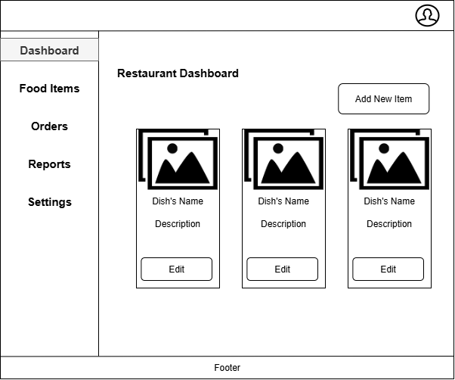

 | 2.2. Screen items

 |  | # | Item name |  | Control |  | Data type | I/O | Mandatory |  | Default Value | Range Value | Description
 |  | 1 | Thanh điều hướng bên trái |  | Sidebar |  | Text | O |  |  |  |  | Chứa các mục: Dashboard, Food Items, Orders, Reports,
 |  | 2 | Mục “Dashboard” |  | Button |  | Text | I |  |  |  |  | Quay về trang tổng quan của nhà hàng
 |  | 3 | Mục “Food Items” |  | Button |  | Text | I |  |  |  |  | Hiển thị danh sách món ăn hiện có
 |  | 4 | Mục “Orders” |  | Button |  | Text | I |  |  |  |  | Xem danh sách đơn hàng của nhà hàng
 |  | 5 | Mục “Reports” |  | Button |  | Text | I |  |  |  |  | Truy cập trang thống kê báo cáo doanh thu
 |  | 6 | Mục “Settings” |  | Button |  | Text | I |  |  |  |  | Truy cập phần cài đặt tài khoản và cửa hàng
 |  | 7 | Biểu tượng tài khoản |  | Icon |  | Image | I |  |  |  |  | Mở menu người dùng (đăng xuất, đổi mật khẩu, xem thông tin)
 |  | 8 | Tiêu đề trang |  | Label |  | Text | O |  |  | Restaurant Dashboard |  | Tiêu đề của màn hình quản lý nhà hàng
 |  | 9 | Nút “Add New Item” |  | Button |  | Text | I | x |  |  |  | Chuyển đến màn hình thêm món mới
 |  | 10 | Khu vực danh sách món ăn |  | Listview |  | Object | O |  |  |  |  | Hiển thị danh sách món ăn hiện tại trong thực đơn
 |  | 11 | Ảnh món ăn |  | Image |  | Binary | O |  |  |  |  | Ảnh minh họa của món
 |  | 12 | Tên món ăn |  | Label |  | Text | O |  |  |  |  | Hiển thị tên món
 |  | 13 | Mô tả món ăn |  | Label |  | Text | O |  |  |  |  | Mô tả ngắn gọn về món ăn
 |  | 14 | Nút “Edit” |  | Button |  | Text | I |  |  |  |  | Cho phép chỉnh sửa thông tin món
 |  | 15 | Footer |  | Label |  | Text | O |  |  |  |  | Hiển thị thông tin bản quyền hoặc liên kết hệ thống
 | 2.3. Main screen interaction

 |  | 1. Tương tác người dùng: Nhấn “Add New Item” để mở màn hình thêm món mới. Nhấn “Edit” trên mỗi món để chỉnh sửa thông tin món ăn. Sử dụng thanh bên trái để chuyển sang các mục khác (Orders, Reports, Settings). Nhấn biểu tượng tài khoản để mở menu người dùng (đổi mật khẩu, đăng xuất). 2. Kiểm tra dữ liệu (validation): Khi danh sách món rỗng → hiển thị thông báo “Chưa có món ăn nào trong thực đơn.” Khi không tải được dữ liệu từ máy chủ → hiển thị thông báo lỗi hệ thống. Khi thêm/chỉnh sửa món thành công → cập nhật lại danh sách món ngay lập tức. 3. Kịch bản xử lý: - Thêm món thành công → “Món ăn mới đã được thêm vào thực đơn.” - Cập nhật món thành công → “Thông tin món đã được cập nhật.” - Lỗi tải dữ liệu → “Không thể tải danh sách món. Vui lòng thử lại.”

 | 2.4. Screen displaying
 |  | 1. Hiển thị dữ liệu: Khi mở màn hình, hệ thống hiển thị danh sách món ăn thuộc nhà hàng hiện tại. Các món được hiển thị dạng thẻ (card) gồm ảnh, tên, mô tả và nút chỉnh sửa. Nếu danh sách trống, hiển thị khung trống với nút “Add New Item”. 2. Thông báo lỗi: Khi không có món ăn → hiển thị “Hiện tại chưa có món nào trong thực đơn.” Khi mất kết nối → hiển thị “Lỗi kết nối hệ thống. Vui lòng thử lại sau.” Khi thao tác chỉnh sửa/thêm món thất bại → hiển thị “Không thể lưu thay đổi.” 3. Trình tự focus: Khi mở màn hình, con trỏ không focus vào ô nhập liệu nào mà chờ hành động của người dùng. Khi nhấn “Add New Item” → hệ thống điều hướng đến form thêm món và focus vào ô “Dish Name”.

SCR_06
Fsoft Insight 2.0 |  |  |  | Process |  | Screen ID |  |  |  | Screen Name |  |  |  | Created PIC | Created Date | Approved Date
 |  |  |  | Screen Design |  | SCR_06 |  |  |  | Màn hình đổi mật khẩu |  |  |  | Quý Đức | 16/02/2016 | MMDDYYY

1. Overview

 | Màn hình Shipper Dashboard là giao diện chính dành cho nhân viên giao hàng (shipper) trong hệ thống FastFood Delivery. Màn hình hiển thị tổng quan số lượng đơn hàng mới, đơn đang giao, và đơn đã hoàn tất trong ngày. Người giao hàng có thể lọc và xem chi tiết từng nhóm đơn hàng, đồng thời làm mới dữ liệu bằng nút “Refresh”.

2. Screen Design

 | 2.1. Screen image
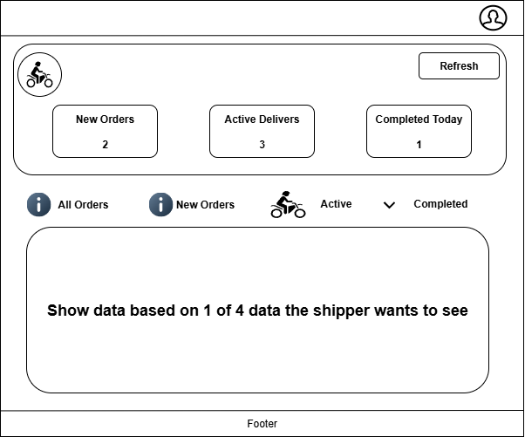

 | 2.2. Screen items

 |  | # | Item name |  | Control |  | Data type | I/O | Mandatory |  | Default Value | Range Value | Description
 |  | 1 | Biểu tượng tài khoản |  | Icon |  | Image | I |  |  |  |  | Mở menu người dùng (đổi mật khẩu, đăng xuất)
 |  | 2 | Biểu tượng shipper |  | Icon |  | Image | O |  |  |  |  | Hiển thị đại diện vai trò giao hàng
 |  | 3 | Nút “Refresh” |  | Button |  | Text | I |  |  |  |  | Làm mới dữ liệu thống kê đơn hàng
 |  | 4 | Ô thống kê “New Orders” |  | Label |  | Number | O |  |  |  | ≥ 0 | Hiển thị số lượng đơn hàng mới có sẵn để nhận
 |  | 5 | Ô thống kê “Active Delivers” |  | Label |  | Number | O |  |  |  | ≥ 0 | Hiển thị số đơn đang giao hiện tại
 |  | 6 | Ô thống kê “Completed Today” |  | Label |  | Number | O |  |  |  | ≥ 0 | Hiển thị số đơn đã hoàn tất trong ngày
 |  | 7 | Bộ lọc đơn hàng |  | Tab group |  | Text | I |  |  | All Orders / New Orders / Active / Completed |  | Lọc danh sách đơn hàng theo trạng thái
 |  | 8 | Tab “All Orders” |  | button |  | Text | I |  |  |  |  | Hiển thị tất cả các đơn của shipper
 |  | 9 | Tab “New Orders” |  | button |  | Text | I |  |  |  |  | Hiển thị các đơn mới có thể nhận
 |  | 10 | Tab “Active” |  | Dropdown |  | Text | I |  |  | Active Deliveries |  | Hiển thị các đơn đang giao; có thể chọn theo khu vực
 |  | 11 | Tab “Completed” |  | Button |  | Text | I |  |  |  |  | Hiển thị danh sách đơn đã hoàn tất
 |  | 12 | Khu vực hiển thị dữ liệu đơn hàng |  | Listview / Container |  | Object | O |  |  |  |  | Hiển thị danh sách đơn tương ứng với bộ lọc được chọn
 |  | 13 | Footer |  | Label |  | Text | O |  |  |  |  | Hiển thị thông tin bản quyền hoặc liên kết hệ thống

 | 2.3. Main screen interaction
 |  | 1. Tương tác người dùng: Nhấn “Refresh” để tải lại dữ liệu thống kê và danh sách đơn hàng. Chọn từng tab (All Orders, New Orders, Active, Completed) để lọc danh sách hiển thị. Nhấn vào đơn hàng trong danh sách để xem chi tiết đơn hoặc cập nhật trạng thái giao hàng. Nhấn biểu tượng tài khoản để mở menu người dùng (xem thông tin, đổi mật khẩu, đăng xuất). 2. Kiểm tra dữ liệu (validation): Hệ thống đảm bảo dữ liệu thống kê hiển thị chính xác theo thời gian thực (hoặc sau khi nhấn “Refresh”). Nếu không có dữ liệu trong danh mục được chọn → hiển thị thông báo “Không có đơn hàng nào trong mục này.” Khi lỗi kết nối server → hiển thị thông báo lỗi kết nối và giữ nguyên dữ liệu cũ. 3. Kịch bản xử lý: - Nhấn “Refresh” → tải lại số liệu và danh sách đơn mới nhất. - Chọn “New Orders” → hiển thị danh sách đơn đang chờ nhận. - Chọn “Active” → hiển thị các đơn shipper đang giao. - Chọn “Completed” → hiển thị danh sách đơn đã hoàn tất trong ngày. - Nếu lỗi tải dữ liệu → hiển thị cảnh báo “Không thể tải dữ liệu. Vui lòng thử lại.”

 | 2.4. Screen displaying
 |  | 1. Hiển thị dữ liệu: Khi mở màn hình, hệ thống tự động hiển thị tab “All Orders” với danh sách đầy đủ đơn của shipper. Các thẻ thống kê (New Orders, Active Delivers, Completed Today) hiển thị giá trị tổng hợp theo ngày. Mỗi tab khi được chọn sẽ cập nhật vùng danh sách tương ứng bên dưới. 2. Thông báo lỗi / trạng thái: Khi không có dữ liệu trong tab đang xem → hiển thị “Không có đơn hàng nào trong mục này.” Khi lỗi kết nối → hiển thị “Không thể kết nối đến máy chủ. Vui lòng thử lại.” Khi đang tải dữ liệu → hiển thị biểu tượng loading và dòng chữ “Đang tải dữ liệu...” 3. Trình tự focus: Khi mở màn hình, hệ thống không tự động focus vào trường nào. Khi người dùng bấm “Refresh” → danh sách và số liệu sẽ được cập nhật tức thì. Khi chọn tab khác → vùng hiển thị dữ liệu thay đổi tương ứng.

SCR_07
Fsoft Insight 2.0 |  |  |  | Process |  | Screen ID |  |  |  | Screen Name |  |  |  | Created PIC | Created Date | Approved Date
 |  |  |  | Screen Design |  | SCR_07 |  |  |  | Admin Dashboard |  |  |  | Huy | 2025-10-10 | MMDDYYY

1. Overview

 | Màn hình Admin Dashboard là giao diện chính dành cho quản trị viên hệ thống trong FastFood Delivery. Màn hình hiển thị tổng quan về số lượng người dùng, phân loại theo vai trò (Admin, Restaurant Staff, Delivery Personal) và cung cấp quyền truy cập nhanh đến trang quản lý người dùng, báo cáo và cài đặt. Quản trị viên có thể làm mới dữ liệu, xem danh sách người dùng chi tiết và điều hướng đến các module khác qua thanh menu bên trái.

2. Screen Design

 | 2.1. Screen image

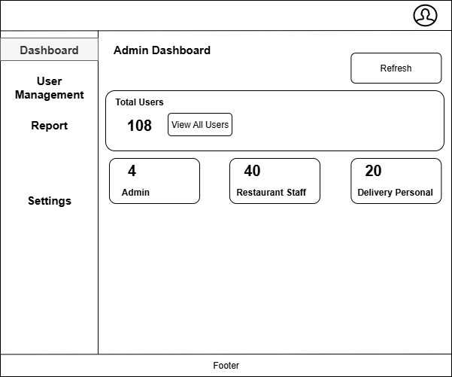

 | 2.2. Screen items

 |  | # | Item name |  | Control |  | Data type | I/O | Mandatory |  | Default Value | Range Value | Description
 |  | 1 | Thanh điều hướng bên trái |  | Sidebar |  | Text | O |  |  |  |  | Chứa các mục: Dashboard, User Management, Report, Settings
 |  | 2 | Mục “Dashboard” |  | Button |  | Text | I |  |  |  |  | Quay lại trang tổng quan quản trị
 |  | 3 | Mục “User Management” |  | Button |  | Text | I |  |  |  |  | Điều hướng đến trang quản lý người dùng
 |  | 4 | Mục “Report” |  | Button |  | Text | I |  |  |  |  | Truy cập trang báo cáo thống kê hệ thống
 |  | 5 | Mục “Settings” |  | Button |  | Text | I |  |  |  |  | Mở menu người dùng (đổi mật khẩu, đăng xuất)
 |  | 6 | Biểu tượng tài khoản |  | icon |  | Text | I |  |  |  |  | Truy cập phần cài đặt tài khoản và cửa hàng
 |  | 7 | Tiêu đề trang |  | Label |  | Image | O |  |  | Admin Dashboard |  | Hiển thị tiêu đề màn hình
 |  | 8 | Nút “Refresh” |  | Button |  | Text | I |  |  |  |  | Làm mới dữ liệu người dùng hiển thị trên dashboard
 |  | 9 | Khung “Total Users” |  | GroupBox |  | Text | O | x |  |  | ≥ 0 | Hiển thị tổng số người dùng trong hệ thống
 |  | 10 | Nút “View All Users” |  | Button |  | Object | I |  |  |  |  | Điều hướng đến danh sách chi tiết người dùn
 |  | 11 | Thẻ “Admin” |  | Label |  | Binary | O |  |  |  | ≥ 0 | Hiển thị số lượng người dùng có vai trò Admin
 |  | 12 | Thẻ “Restaurant Staff” |  | Label |  | Text | O |  |  |  | ≥ 0 | Hiển thị số lượng nhân viên nhà hàng
 |  | 13 | Thẻ “Delivery Personal” |  | Label |  | Text | O |  |  |  | ≥ 0 | Hiển thị số lượng nhân viên giao hàng
 |  | 14 | Footer |  | Label |  | Text | O |  |  |  |  | Hiển thị thông tin bản quyền hoặc liên kết hệ thống
 | 2.3. Main screen interaction

 |  | 1. Tương tác người dùng: Nhấn “Refresh” để tải lại dữ liệu người dùng và thống kê vai trò. Nhấn “View All Users” để mở danh sách người dùng chi tiết trong module User Management. Sử dụng thanh bên trái để điều hướng đến các mục User Management, Report, hoặc Settings. Nhấn biểu tượng tài khoản để mở menu người dùng (đổi mật khẩu, đăng xuất). 2. Kiểm tra dữ liệu (validation): Dữ liệu hiển thị phải chính xác với cơ sở dữ liệu người dùng hiện hành. Nếu dữ liệu thống kê không tải được → hiển thị thông báo lỗi và giữ nguyên dữ liệu trước đó. Khi không có người dùng trong hệ thống → hiển thị giá trị “0” ở tất cả các thẻ. 3. Kịch bản xử lý: - Nhấn “Refresh” → hệ thống tải lại số liệu mới nhất. - Nhấn “View All Users” → điều hướng đến danh sách người dùng đầy đủ. - Khi lỗi kết nối → hiển thị cảnh báo “Không thể tải dữ liệu. Vui lòng thử lại sau.”

 | 2.4. Screen displaying
 |  | 1. Hiển thị dữ liệu: Khi mở màn hình, hệ thống tự động tải và hiển thị số lượng người dùng theo từng vai trò. Tổng số người dùng hiển thị trong mục Total Users, các vai trò được thể hiện trong các ô bên dưới. Các giá trị được cập nhật thời gian thực khi nhấn Refresh. 2. Thông báo lỗi: Khi không thể tải dữ liệu → hiển thị “Không thể kết nối đến máy chủ.” Khi không có người dùng → hiển thị “Chưa có người dùng trong hệ thống.” Khi đang tải dữ liệu → hiển thị biểu tượng loading trong khung thống kê. 3. Trình tự focus: Khi mở màn hình, không có trường nhập liệu nên con trỏ không tự focus. Khi người dùng chọn “View All Users”, hệ thống điều hướng sang danh sách người dùng, focus vào hàng đầu tiên của bảng.

SCR_09
Fsoft Insight 2.0 |  |  |  | Process |  | Screen ID |  |  |  | Screen Name |  |  |  | Created PIC | Created Date | Approved Date
 |  |  |  | Screen Design |  | SCR_09 |  |  |  | Màn hình giỏ hàng (Cart) |  |  |  | Huy | 2025-10-10 | MMDDYYY

1. Overview

 | Màn hình Giỏ hàng (Cart) hiển thị danh sách các món mà người dùng đã chọn để đặt hàng. Người dùng có thể xem, điều chỉnh số lượng món, xóa món, và xem tóm tắt đơn hàng trước khi chuyển sang bước thanh toán. Màn hình là bước đầu tiên trong quy trình Checkout, bao gồm 4 giai đoạn: Review Order → Delivery Details → Payment → Confirmation.

2. Screen Design

 | 2.1. Screen image

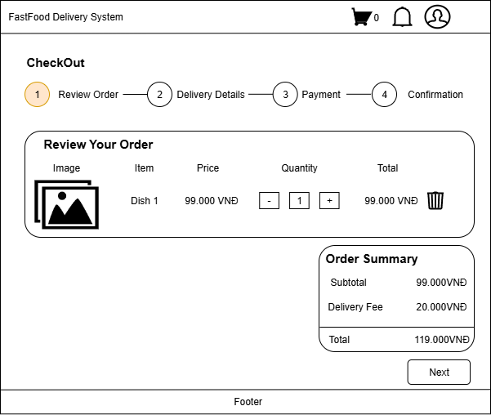

 | 2.2. Screen items

 |  | # | Item name |  | Control |  | Data type | I/O | Mandatory |  | Default Value | Range Value | Description
 |  | 1 | Thanh tiêu đề |  | Label |  | Text | O |  |  | FastFood Delivery System |  | Hiển thị tên hệ thống
 |  | 2 | Biểu tượng giỏ hàng |  | Icon |  | Image | I |  |  |  |  | Hiển thị tổng số món trong giỏ hàng
 |  | 3 | Biểu tượng thông báo |  | Icon |  | Image | I |  |  |  |  | Xem thông báo từ hệ thống
 |  | 4 | Biểu tượng tài khoản |  | Icon |  | Image | I |  |  |  |  | Mở menu người dùng (đổi mật khẩu, đăng xuất)
 |  | 5 | Tiêu đề phần |  | Label |  | Text | O |  |  | CheckOut |  | Hiển thị tiêu đề quy trình thanh toán
 |  | 6 | Thanh tiến trình checkout |  | Step bar |  | Text | O |  |  | Review Order / Delivery Details / Payment / Confirmation |  | Hiển thị các bước thanh toán hiện tại
 |  | 7 | Tiêu đề phụ |  | Label |  | Text | O |  |  | eview Your Order |  | Tiêu đề phần xem lại đơn hàng
 |  | 8 | Bảng danh sách món |  | Table |  | Object | O |  |  |  |  | Hiển thị thông tin từng món trong giỏ
 |  | 9 | Cột “Image” |  | Image |  | Binary | O |  |  |  |  | Ảnh minh họa món ăn
 |  | 10 | Cột “Item” |  | Label |  | Text | O |  |  |  |  | Tên món ăn
 |  | 11 | Cột “Price” |  | Label |  | Number | O |  |  |  |  | Giá tiền từng món
 |  | 12 | Cột “Quantity” |  | Numeric input |  | Number | I | X |  |  | 1–99 | Điều chỉnh số lượng món muốn đặt
 |  | 13 | Nút tăng số lượng |  | Button |  | Icon | I |  |  |  |  | Tăng số lượng món
 |  | 14 | Nút giảm số lượng |  | Button |  | Icon | I |  |  |  |  | Giảm số lượng món
 |  | 15 | Cột “Total” |  | Label |  | Number | O |  |  |  |  | Hiển thị tổng giá trị cho từng món (Price × Quantity)
 |  | 16 | Nút “Delete Item” |  | Button |  | Icon | I |  |  |  |  | Xóa món ra khỏi giỏ hàng
 |  | 17 | Khung “Order Summary” |  | Groupbox |  | Text | O |  |  |  |  | Hiển thị tổng giá trị đơn hàng
 |  | 18 | Mục “Subtotal” |  | Label |  | Number | O |  |  |  |  | Tổng giá trị các món trong giỏ
 |  | 19 | Mục “Delivery Fee” |  | Label |  | Number | O |  |  |  |  | Phí giao hàng cố định hoặc theo khu vực
 |  | 20 | Mục “Total” |  | Label |  | Number | O |  |  |  |  | Tổng giá trị thanh toán cuối cùng
 |  | 21 | Nút “Next” |  | Button |  | Text | I | X |  |  |  | Chuyển sang màn hình Delivery Details
 |  | 22 | Footer |  | Label |  | Text | O |  |  |  |  | Hiển thị thông tin bản quyền hoặc liên kết hệ thống

 | 2.3. Main screen interaction

 |  | 1. Tương tác người dùng: Người dùng có thể tăng/giảm số lượng món bằng các nút “+” và “–”. Nhấn biểu tượng thùng rác để xóa món khỏi giỏ hàng. Nhấn nút Next để chuyển sang bước nhập thông tin giao hàng (Delivery Details). Biểu tượng giỏ hàng trên header luôn hiển thị tổng số món hiện có. 2. Kiểm tra dữ liệu (validation): Số lượng món phải là số nguyên từ 1 đến 99. Không được để giỏ hàng trống khi chuyển sang bước tiếp theo. Khi người dùng xóa món cuối cùng → hệ thống hiển thị thông báo “Giỏ hàng của bạn đang trống.” 3. Kịch bản xử lý: Thay đổi số lượng món → hệ thống tự động cập nhật lại tổng tiền. Xóa món → giỏ hàng cập nhật tức thì và hiển thị lại tổng tiền mới. Nếu giỏ hàng rỗng → không cho phép bấm “Next” và hiển thị cảnh báo. Lỗi hệ thống (mất kết nối server hoặc không tải được món) → hiển thị “Không thể cập nhật giỏ hàng. Vui lòng thử lại.”

 | 2.4. Screen displaying
 |  | 1. Hiển thị dữ liệu: Khi mở màn hình, hệ thống tải danh sách các món đã thêm từ trước. Các món được hiển thị theo dạng bảng: hình ảnh, tên, giá, số lượng, tổng tiền. Phần “Order Summary” hiển thị tổng cộng chi phí (Subtotal + Delivery Fee = Total). 2. Thông báo lỗi: Khi giỏ hàng trống → hiển thị “Giỏ hàng của bạn hiện chưa có món nào.” Khi người dùng nhập số lượng không hợp lệ → hiển thị “Số lượng phải từ 1 đến 99.” Khi mất kết nối server → hiển thị “Không thể tải dữ liệu giỏ hàng. Vui lòng thử lại.” 3. Trình tự focus: Khi mở màn hình, con trỏ tự động focus vào ô số lượng của món đầu tiên. Khi người dùng nhấn “Next”, hệ thống kiểm tra giỏ hàng và điều hướng sang Delivery Details nếu hợp lệ.

SCR_10
Fsoft Insight 2.0 |  |  |  | Process |  | Screen ID |  |  |  | Screen Name |  |  |  | Created PIC | Created Date | Approved Date
 |  |  |  | Screen Design |  | SCR_10 |  |  |  | Màn hình thông tin giao hàng |  |  |  | Huy | 2025-10-10 | MMDDYYY

1. Overview

 | Màn hình Delivery Details là bước thứ hai trong quy trình thanh toán (Checkout) của người dùng. Tại đây, người dùng nhập địa chỉ giao hàng, email nhận thông báo và ghi chú bổ sung cho đơn hàng (nếu có). Hệ thống hiển thị phần Order Summary để người dùng kiểm tra lại chi phí trước khi tiếp tục sang bước thanh toán.

2. Screen Design

 | 2.1. Screen image
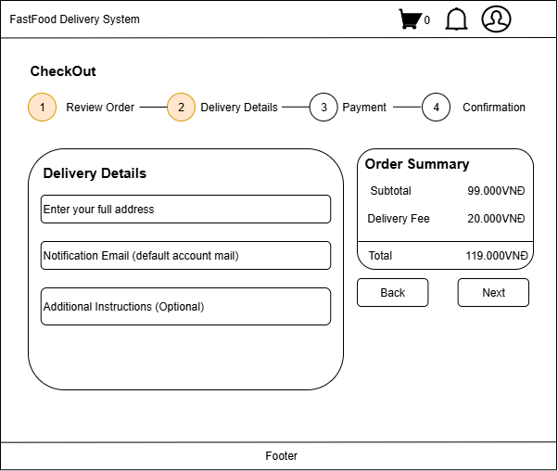

 | 2.2. Screen items

 |  | # | Item name |  | Control |  | Data type | I/O | Mandatory |  | Default Value | Range Value | Description
 |  | 1 | Thanh tiêu đề |  | Label |  | Text | O |  |  | FastFood Delivery System |  | Hiển thị tên hệ thống
 |  | 2 | Biểu tượng giỏ hàng |  | Icon |  | Image | I |  |  |  |  | Hiển thị tổng số món trong giỏ hàng
 |  | 3 | Biểu tượng thông báo |  | Icon |  | Image | I |  |  |  |  | Hiển thị thông báo đơn hàng hoặc hệ thống
 |  | 4 | Biểu tượng tài khoản |  | Icon |  | Image | I |  |  |  |  | Mở menu người dùng (thông tin, đổi mật khẩu, đăng xuất)
 |  | 5 | Tiêu đề phần |  | Label |  | Text | O |  |  | CheckOut |  | Hiển thị tiêu đề quy trình thanh toán
 |  | 6 | Thanh tiến trình checkout |  | Step bar |  | Text | O |  |  | ① Review Order → ② Delivery Details → ③ Payment → ④ Confirmation |  | Hiển thị giai đoạn hiện tại của quy trình checkout
 |  | 7 | Khung nhập thông tin giao hàng |  | Groupbox |  |  | O |  |  | Delivery Details |  | Chứa các trường nhập liệu cho thông tin giao hàng
 |  | 8 | Ô nhập địa chỉ giao hàng |  | Textbox |  | Text | I | X |  |  |  | Nhập địa chỉ đầy đủ nơi giao hàng
 |  | 9 | Ô nhập email nhận thông báo |  | Textbox |  | Text | I | X |  |  | Tự động điền email mặc định | Nhập email nhận thông tin đơn hàng
 |  | 10 | Ô ghi chú thêm (optional) |  | Textarea |  | Text | I |  |  |  |  | Ghi chú tùy chọn về thời gian, yêu cầu giao hàng
 |  | 11 | Khung “Order Summary” |  | Groupbox |  | Text | O |  |  |  |  | Hiển thị chi tiết chi phí đơn hàng
 |  | 12 | Mục “Subtotal” |  | Label |  | Number | O |  |  |  |  | Tổng giá trị các món ăn
 |  | 13 | Mục “Delivery Fee” |  | Label |  | Number | O |  |  |  |  | Phí giao hàng được tính tự động
 |  | 14 | Mục “Total” |  | Label |  | Number | O |  |  |  |  | Tổng số tiền phải thanh toán
 |  | 15 | Nút “Back” |  | Button |  | Text | I |  |  |  |  | Quay lại màn hình Review Order
 |  | 16 | Nút “Next” |  | Button |  | Text | I | X |  |  |  | Chuyển sang màn hình Payment
 |  | 17 | Footer |  | Label |  | Text | O |  |  |  |  | Hiển thị thông tin bản quyền hoặc liên kết hệ thống

 | 2.3. Main screen interaction

 |  | 1. Tương tác người dùng: Người dùng nhập địa chỉ giao hàng, email nhận thông báo và ghi chú tùy chọn. Nhấn Next để xác nhận và chuyển sang màn hình Payment. Nhấn Back để quay lại màn hình Review Order. Hệ thống tự động tính toán và hiển thị Order Summary ở bên phải. 2. Kiểm tra dữ liệu (validation): Địa chỉ giao hàng là bắt buộc, không được để trống. Email phải đúng định dạng (example@gmail.com). Nếu để trống email, hệ thống sẽ sử dụng email mặc định của tài khoản đăng nhập. Trường “Additional Instructions” là tùy chọn, có thể bỏ qua. 3. Kịch bản xử lý: Thông tin hợp lệ → Hệ thống lưu dữ liệu giao hàng và chuyển sang màn hình Payment. Địa chỉ trống → Hiển thị thông báo lỗi “Vui lòng nhập địa chỉ giao hàng.” Email sai định dạng → Hiển thị “Địa chỉ email không hợp lệ.”

 | 2.4. Screen displaying
 |  | 1. Hiển thị dữ liệu: Khi mở màn hình, hệ thống hiển thị bước Delivery Details đang được chọn (vòng số 2 được tô vàng). Email người dùng được điền sẵn từ tài khoản đăng nhập. Order Summary hiển thị chi tiết chi phí đã tính từ bước trước. 2. Thông báo lỗi: Nếu địa chỉ giao hàng để trống → hiển thị lỗi dưới ô nhập. Nếu email không hợp lệ → viền ô nhập đỏ và hiển thị thông báo. Khi xảy ra lỗi lưu dữ liệu → hiển thị “Không thể lưu thông tin giao hàng. Vui lòng thử lại.” 3. Trình tự focus: Khi mở màn hình, con trỏ tự động focus vào ô Enter your full address. Người dùng có thể di chuyển qua các ô bằng phím Tab. Khi nhấn “Next”, hệ thống kiểm tra hợp lệ trước khi chuyển sang bước Payment.

SCR_11
Fsoft Insight 2.0 |  |  |  | Process |  | Screen ID |  |  |  | Screen Name |  |  |  | Created PIC | Created Date | Approved Date
 |  |  |  | Screen Design |  | SCR_11 |  |  |  | Màn hình thanh toán |  |  |  | Huy | 2025-10-10 | MMDDYYY

1. Overview

 | Màn hình Payment là bước thứ ba trong quy trình Checkout của hệ thống FastFood Delivery. Người dùng chọn phương thức thanh toán phù hợp như Credit/Debit Card hoặc Cash on Delivery (COD) trước khi xác nhận đặt hàng. Màn hình đồng thời hiển thị Order Summary để người dùng kiểm tra lại tổng chi phí cuối cùng trước khi bấm Place Order.

2. Screen Design

 | 2.1. Screen image

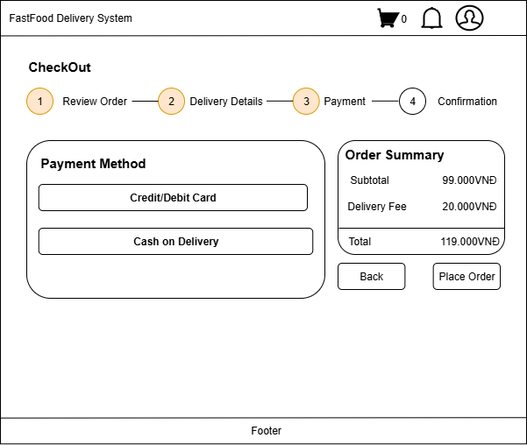

 | 2.2. Screen items

 |  | # | Item name |  | Control |  | Data type | I/O | Mandatory |  | Default Value | Range Value | Description
 |  | 1 | Thanh tiêu đề |  | Label |  | Text | O |  |  | FastFood Delivery System |  | Hiển thị tên hệ thống
 |  | 2 | Biểu tượng giỏ hàng |  | Icon |  | Image | I |  |  |  |  | Hiển thị tổng số món trong giỏ hàng
 |  | 3 | Biểu tượng thông báo |  | Icon |  | Image | I |  |  |  |  | Hiển thị thông báo đơn hàng hoặc hệ thống
 |  | 4 | Biểu tượng tài khoản |  | Icon |  | Image | I |  |  |  |  | Mở menu người dùng (thông tin, đổi mật khẩu, đăng xuất)
 |  | 5 | Tiêu đề phần |  | Label |  | Text | O |  |  | CheckOut |  | Hiển thị tiêu đề quy trình thanh toán
 |  | 6 | Thanh tiến trình checkout |  | Step bar |  | Text | O |  |  | ① Review Order → ② Delivery Details → ③ Payment → ④ Confirmation |  | Hiển thị giai đoạn hiện tại của quy trình checkout
 |  | 7 | Nhãn “Payment Method” |  | Label |  | Text | O |  |  | Select Payment Method |  | Hiển thị hướng dẫn lựa chọn phương thức thanh toán
 |  | 8 | Nút chọn “Credit/Debit Card” |  | Radio Button |  | Text | I |  |  |  |  | Người dùng chọn thanh toán qua thẻ ngân hàng.
 |  | 9 | Nút chọn “Cash on Delivery |  | Radio Button |  | Text | I |  |  |  |  | Người dùng chọn thanh toán khi nhận hàng
 |  | 10 | Khung “Order Summary” |  | Groupbox |  | Text | O |  |  |  |  | Hiển thị chi tiết chi phí đơn hàng
 |  | 11 | Mục “Subtotal” |  | Label |  | Number | O |  |  |  |  | Tổng giá trị các món ăn
 |  | 12 | Mục “Delivery Fee” |  | Label |  | Number | O |  |  |  |  | Phí giao hàng được tính tự động
 |  | 13 | Mục “Total” |  | Label |  | Number | O |  |  |  |  | Tổng số tiền phải thanh toán
 |  | 14 | Nút “Back” |  | Button |  | Text | I |  |  |  |  | Quay lại màn hình Delivery Details
 |  | 15 | Nút “Place Order” |  | Button |  | Text | I | X |  |  |  | Xác nhận đặt hàng và gửi thông tin thanh toán đến server
 |  | 16 | Footer |  | Label |  | Text | O |  |  |  |  | Hiển thị thông tin bản quyền hoặc liên kết hệ thống

 | 2.3. Main screen interaction

 |  | 1. Tương tác người dùng: Người dùng chọn một trong hai phương thức thanh toán: • Credit/Debit Card – chuyển hướng đến trang nhập thông tin thẻ. • Cash on Delivery (COD) – xác nhận đặt hàng và thanh toán khi nhận hàng. Kiểm tra lại chi tiết tổng chi phí trong Order Summary. Nhấn Place Order để hoàn tất đơn hàng. Nhấn Back để quay lại màn hình Delivery Details. 2. Kiểm tra dữ liệu (validation): Bắt buộc phải chọn ít nhất một phương thức thanh toán. Nếu người dùng không chọn phương thức → hiển thị lỗi: “Vui lòng chọn phương thức thanh toán.” Khi chọn Credit/Debit Card, phải xác nhận thông tin thẻ hợp lệ (số thẻ, ngày hết hạn, CVV). 3. Kịch bản xử lý: Nếu chọn phương thức hợp lệ → hệ thống gửi yêu cầu tạo đơn hàng. Đặt hàng thành công → chuyển sang bước Confirmation và hiển thị thông báo “Đơn hàng đã được tạo thành công.” Nếu lỗi khi gửi yêu cầu → hiển thị thông báo “Failed to create order. Please try again.”

 | 2.4. Screen displaying
 |  | 1. Hiển thị dữ liệu: Khi mở màn hình, thanh tiến trình đánh dấu bước Payment (số 3 được tô màu). Hai lựa chọn thanh toán (Credit/Debit Card và Cash on Delivery) hiển thị rõ ràng, với nút chọn nổi bật. Bảng Order Summary hiển thị tổng chi phí cập nhật từ bước trước. 2. Thông báo lỗi: Nếu không chọn phương thức → hiển thị lỗi dưới khung chọn. Nếu lỗi khi đặt hàng → hiển thị popup hoặc toast “Failed to create order. Please try again.” Nếu kết nối thất bại → hiển thị “Không thể xử lý giao dịch. Kiểm tra kết nối mạng.” 3. Trình tự focus: Khi mở màn hình, con trỏ focus mặc định vào lựa chọn thanh toán đầu tiên (Credit/Debit Card). Khi người dùng chọn “Place Order”, hệ thống kiểm tra dữ liệu và phản hồi theo kết quả xử lý.

